Tonnenkm_road_train
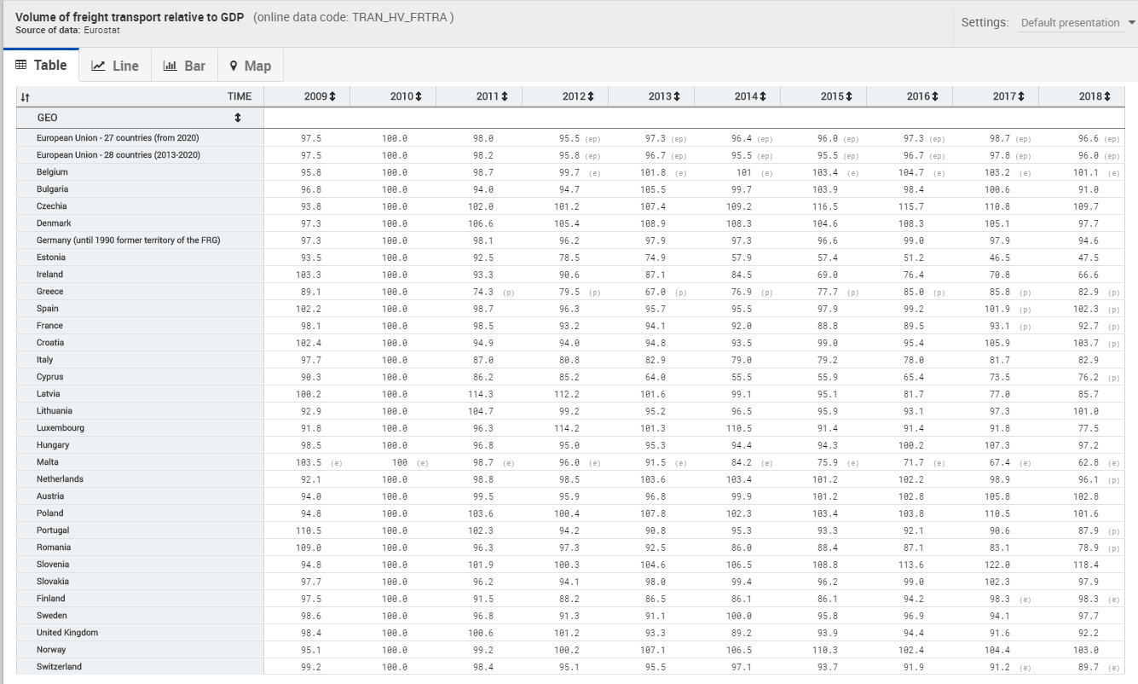
country_de | country_en
Country | unit: tkm | 2018 | 1000000 | Quelle
Europäische Union (EU6-1958, EU9-1973, EU10-1981, EU12-1986, EU15-1995, EU25-2004, EU27-2007, EU28-2013, EU27-2020)
Europäische Union - 27 Länder (ab 2020)
Europäische Union - 28 Länder (2013-2020)
Europäische Union - 27 Länder (2007-2013)
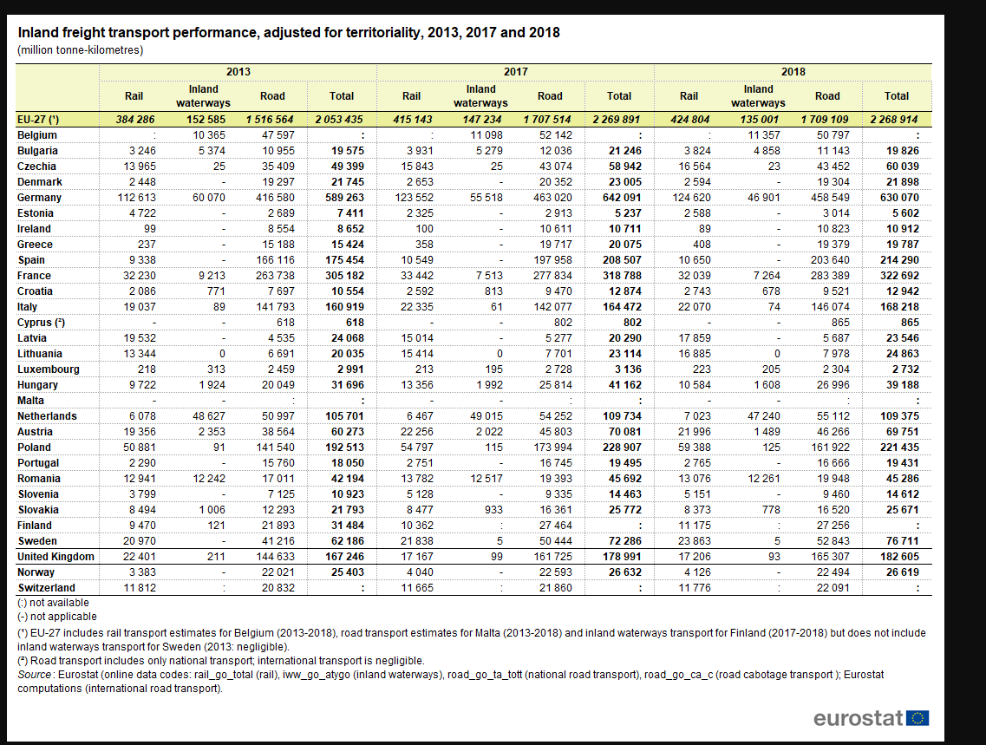
Euroraum (EA11-1999, EA12-2001, EA13-2007, EA15-2008, EA16-2009, EA17-2011, EA18-2014, EA19-2015)
Euroraum - 19 Länder (ab 2015)
Euroraum - 18 Länder (2014)
Belgien | Belgium | 0
Bulgarien | Bulgaria | 5643.6795396
Tschechien | Czechia | 6070.6247578
Dänemark | Denmark | 8604.3345023
Deutschland (bis 1990 früheres Gebiet der BRD) | Germany | 6318.9033462
Estland | Estonia | 8211.2941728
Irland | Ireland | 3529.7190701 |  |  | 2030 | 2040 | 2050
Griechenland | Greece | 961.0536169 |  |  | 94.315545244 | 97.146171694 | 99.578454333
Spanien | Spain | 5515.878604
Frankreich | France | 7644.8446996
Kroatien | Croatia | 3886.1585122
Italien | Italy | 2897.9380064
Zypern | Cyprus | 870.85080328
Lettland | Latvia | 18883.245448
Litauen | Lithuania | 19298.720303
Luxemburg | Luxembourg | 996.66383853
Ungarn | Hungary | 7005.3384386
Malta | Malta | #DIV/0!
Niederlande | Netherlands | 10573.876967
Österreich | Austria | 4293.4945549
Polen | Poland | 6638.6171583
Portugal | Portugal | 1894.6468276
Rumänien | Romania | 3478.5571339
Slowenien | Slovenia | 5579.2217864 |  |  |  |  |  | https://ec.europa.eu/eurostat/statistics-explained/images/7/75/Inland_freight_transport_performance%2C_adjusted_for_territoriality%2C_2013%2C_2017_and_2018_%28million_tonne-kilometres%29.png
Slowakei | Slovakia | 2442.9877561 |  |  |  |  |  | https://ec.europa.eu/eurostat/statistics-explained/index.php?title=File:Inland_freight_transport_performance,_adjusted_for_territoriality,_2013,_2017_and_2018_(million_tonne-kilometres).png
Finnland | Finland | 0
Schweden | Sweden | 4179.4128212
Vereinigtes Königreich | United Kingdom | 8134.9121313
Island | Iceland | 0
Norwegen | Norway | 5566.0529326
Schweiz | Switzerland | 0
Montenegro | Montenegro | 0
Nordmazedonien | North Macedonia | 0
Serbien | Serbia | 0
Albanien | Albania | 0
Bosnien und Herzegowina | Bosnia and Herzegovina | 0

production_volume_his
country_de | country_en | 2018 | flight tsd. Tonnen | flight tonnen | Anteil flight
Country |  | 2018 | 1000000 | Quelle
Europäische Union (EU6-1958, EU9-1973, EU10-1981, EU12-1986, EU15-1995, EU25-2004, EU27-2007, EU28-2013, EU27-2020)
Europäische Union - 27 Länder (ab 2020)
Europäische Union - 28 Länder (2013-2020)
Europäische Union - 27 Länder (2007-2013)
Euroraum (EA11-1999, EA12-2001, EA13-2007, EA15-2008, EA16-2009, EA17-2011, EA18-2014, EA19-2015)
Euroraum - 19 Länder (ab 2015)
Euroraum - 18 Länder (2014) |  |  |  |  |  |  |  | 2018 | 2050
Belgien | Belgium | 18088555.761 | 1416 | 1416000 | 7.8281539925 | 18088.555761 | Belgium | 18088555.761 | 18676018.361
Bulgarien | Bulgaria | 3542956.372 | 30 | 30000 | 0.84675047757 | 3542.956372 | Bulgaria | 3542956.372 | 3168070.3394
Tschechien | Czechia | 9981085.847 | 91 | 91000 | 0.91172444957 | 9981.085847 | Czechia | 9981085.847 | 8366353.7258
Dänemark | Denmark | 2786996.3613 | 242 | 242000 | 8.683183206 | 2786.9963613 | Denmark | 2786996.3613 | 2829458.0421
Deutschland (bis 1990 früheres Gebiet der BRD) | Germany | 104551922.38 | 4840 | 4840000 | 4.6292788212 | 104551.92238 | Germany | 104551922.38 | 113663714.47
Estland | Estonia | 693231.06883 | 11 | 11000 | 1.5867725055 | 693.23106883 | Estonia | 693231.06883 | 1041855.6111
Irland | Ireland | 3247464.16 | 156 | 156000 | 4.8037481652 | 3247.46416 | Ireland | 3247464.16 | 4455107.803
Griechenland | Greece | 20685861.695 | 97 | 97000 | 0.46891931034 | 20685.861695 | Greece | 20685861.695 | 22490371.901
Spanien | Spain | 39656658.483 | 807 | 807000 | 2.0349672183 | 39656.658483 | Spain | 39656658.483 | 81032277.495
Frankreich | France | 44669406.186 | 2459 | 2459000 | 5.5048862521 | 44669.406186 | France | 44669406.186 | 37425830.085
Kroatien | Croatia | 3342281.037 | 12 | 12000 | 0.35903623505 | 3342.281037 | Croatia | 3342281.037 | 5384944.8335
Italien | Italy | 59102480.529 | 1055 | 1055000 | 1.7850350621 | 59102.480529 | Italy | 59102480.529 | 86883470.865
Zypern | Cyprus | 1025281.509 | 32 | 32000 | 3.1210940331 | 1025.281509 | Cyprus | 1025281.509 | 0
Lettland | Latvia | 1271925.4856 | 25 | 25000 | 1.9655239464 | 1271.9254856 | Latvia | 1271925.4856 | 1923315.6692
Litauen | Lithuania | 1305323.765 | 17 | 17000 | 1.3023588826 | 1305.323765 | Lithuania | 1305323.765 | 1029005.1649
Luxemburg | Luxembourg | 3636144.902 | 895 | 895000 | 24.613980579 | 3636.144902 | Luxembourg | 3636144.902 | 0
Ungarn | Hungary | 5695019.5243 | 101 | 101000 | 1.7734794335 | 5695.0195243 | Hungary | 5695019.5243 | 4339188.8818
Malta | Malta | 0 | 18 | 18000 | #DIV/0! | 0 | Malta | 0 | 0
Niederlande | Netherlands | 12183888.088 | 1840 | 1840000 | 15.10191153 | 12183.888088 | Netherlands | 12183888.088 | 12994608.754
Österreich | Austria | 16483740.878 | 238 | 238000 | 1.4438470112 | 16483.740878 | Austria | 16483740.878 | 21146772.845
Polen | Poland | 33490591.19 | 135 | 135000 | 0.40309828881 | 33490.59119 | Poland | 33490591.19 | 35417067.968
Portugal | Portugal | 10428737.226 | 173 | 173000 | 1.6588777361 | 10428.737226 | Portugal | 10428737.226 | 21333676.352
Rumänien | Romania | 13063616.126 | 45 | 45000 | 0.34446817455 | 13063.616126 | Romania | 13063616.126 | 8639836.611
Slowenien | Slovenia | 2631003.2516 | 12 | 12000 | 0.45609977839 | 2631.0032516 | Slovenia | 2631003.2516 | 3281220.4069
Slowakei | Slovakia | 10533034.654 | 25 | 25000 | 0.23734850232 | 10533.034654 | Slovakia | 10533034.654 | 9812124.1929
Finnland | Finland | 16440415.85 | 197 | 197000 | 1.1982665268 | 16440.41585 | Finland | 16440415.85 | 13040738.096
Schweden | Sweden | 18513492.193 | 159 | 159000 | 0.85883310582 | 18513.492193 | Sweden | 18513492.193 | 18945335.678
Vereinigtes Königreich | United Kingdom | 25188077.123 | 2741 | 2741000 | 10.882132791 | 25188.077123 | United Kingdom | 25188077.123 | 8011274.3531
Island | Iceland | 1092706.9729 | 56 | 56000 | 5.1248872194 | 1092.7069729 | Iceland | 1092706.9729 | 1891003.1857
Norwegen | Norway | 4957383.553 | 175 | 175000 | 3.5300879613 | 4957.383553 | Norway | 4957383.553 | 3882279.4901
Schweiz | Switzerland | 7431192.899 | 431 | 431000 | 5.7998763571 | 7431.192899 | Switzerland | 7431192.899 | 7043422.9324
Montenegro | Montenegro | 170000 | 0 | 0 | 0 | 170 | Montenegro | 170000 | 164049.96868
Nordmazedonien | North Macedonia | 1203108.4151 | 0 | 0 | 0 | 1203.1084151 | North Macedonia | 1203108.4151 | 1484984.6131
Serbien | Serbia | 3953864.634 | 0 | 0 | 0 | 3953.864634 | Serbia | 3953864.634 | 4302209.682
Albanien | Albania | 1933802.519 | 0 | 0 | 0 | 1933.802519 | Albania | 1933802.519 | 2553230.0972
Bosnien und Herzegowina | Bosnia and Herzegovina | 1628311.2628 | 0 | 0 | 0 | 1628.3112628 | Bosnia and Herzegovina | 1628311.2628 | 1426050.8914

productionvolume_2050
country_de | country_en | 2050 | flight
Country |  | 2050
Europäische Union (EU6-1958, EU9-1973, EU10-1981, EU12-1986, EU15-1995, EU25-2004, EU27-2007, EU28-2013, EU27-2020)
Europäische Union - 27 Länder (ab 2020)
Europäische Union - 28 Länder (2013-2020)
Europäische Union - 27 Länder (2007-2013)
Euroraum (EA11-1999, EA12-2001, EA13-2007, EA15-2008, EA16-2009, EA17-2011, EA18-2014, EA19-2015)
Euroraum - 19 Länder (ab 2015)
Euroraum - 18 Länder (2014) |  | Gesamt | Flug | Andere | https://ec.europa.eu/eurostat/databrowser/view/tran_r_avgo_nm/default/table?lang=de
Belgien | Belgium | 19430376.903 | 1521039.8253 | 17909337.078
Bulgarien | Bulgaria | 4031986.3939 | 34140.864046 | 3997845.5299
Tschechien | Czechia | 9938811.3804 | 90614.573352 | 9848196.8071
Dänemark | Denmark | 2813259.6985 | 244280.49368 | 2568979.2048
Deutschland (bis 1990 früheres Gebiet der BRD) | Germany | 109854541.94 | 5085473.0443 | 104769068.9
Estland | Estonia | 896932.71258 | 14232.281676 | 882700.4309
Irland | Ireland | 3700882.6062 | 177781.08029 | 3523101.5259
Griechenland | Greece | 19074651.958 | 89444.726413 | 18985207.232
Spanien | Spain | 69085368.341 | 1405864.5984 | 67679503.743
Frankreich | France | 44425954.95 | 2445598.2864 | 41980356.664
Kroatien | Croatia | 4587614.4775 | 16471.198299 | 4571143.2792
Italien | Italy | 81706593.348 | 1458491.3393 | 80248102.008
Zypern | Cyprus | 0 | 0 | 0
Lettland | Latvia | 1512528.3051 | 29729.106033 | 1482799.1991
Litauen | Lithuania | 1130376.7887 | 14721.562515 | 1115655.2262
Luxemburg | Luxembourg | 0 | 0 | 0
Ungarn | Hungary | 5010685.8359 | 88863.482778 | 4921822.3531
Malta | Malta | 0 | #DIV/0! | #DIV/0!
Niederlande | Netherlands | 12828516.242 | 1937351.1735 | 10891165.068
Österreich | Austria | 18726818.414 | 270386.60796 | 18456431.806
Polen | Poland | 33414283.053 | 134692.4032 | 33279590.65
Portugal | Portugal | 17123194.926 | 284052.86833 | 16839142.057
Rumänien | Romania | 11489600.173 | 39578.015979 | 11450022.157
Slowenien | Slovenia | 2983615.5759 | 13608.26403 | 2970007.3119
Slowakei | Slovakia | 9629379.6878 | 22855.188472 | 9606524.4993
Finnland | Finland | 14979328.023 | 179492.27364 | 14799835.749
Schweden | Sweden | 18811679.143 | 161560.92824 | 18650118.215
Vereinigtes Königreich | United Kingdom | 16738166.401 | 1821469.4945 | 14916696.907
Island | Iceland | 1317533.3719 | 67522.099386 | 1250011.2725
Norwegen | Norway | 3793204.4641 | 133903.45413 | 3659301.01
Schweiz | Switzerland | 7053957.1244 | 409120.7915 | 6644836.3329
Montenegro | Montenegro | 177896.95538 | 0 | 177896.95538
Nordmazedonien | North Macedonia | 1262972.7675 | 0 | 1262972.7675
Serbien | Serbia | 3854906.6484 | 0 | 3854906.6484
Albanien | Albania | 1987556.3469 | 0 | 1987556.3469
Bosnien und Herzegowina | Bosnia and Herzegovina | 1469967.8216 | 0 | 1469967.8216

EnergyperModal
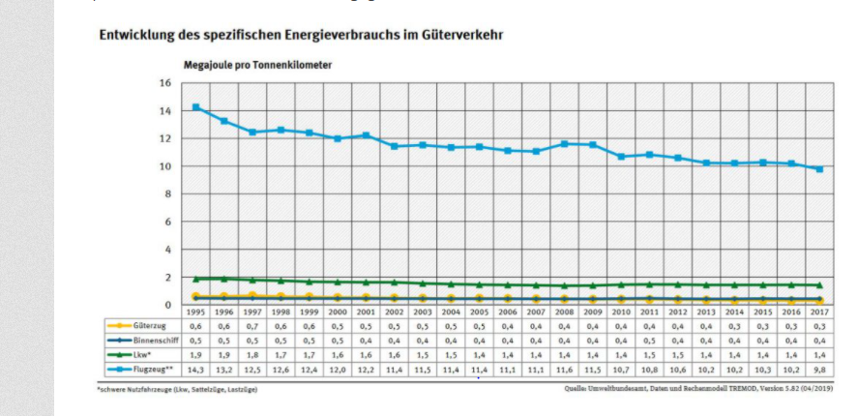
Energieverbruacher | MJ/tkm
Railways | 0.3
Waterway | 0.4
Roads | 1.4
Flugzeug | 9.8

Validierung
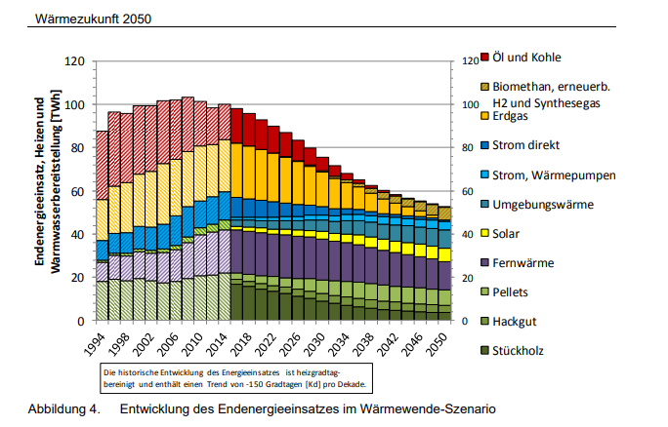
https://www.forschungsinformationssystem.de/servlet/is/219962/

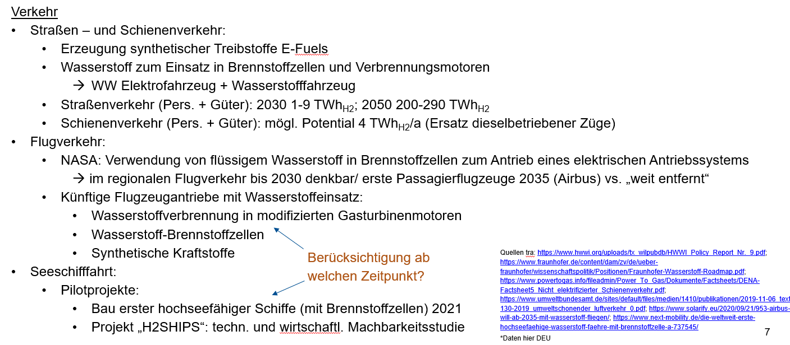

 |  | https://www.bmvi.de/SharedDocs/DE/Publikationen/G/verkehr-in-zahlen-2019-pdf.pdf?__blob=publicationFile

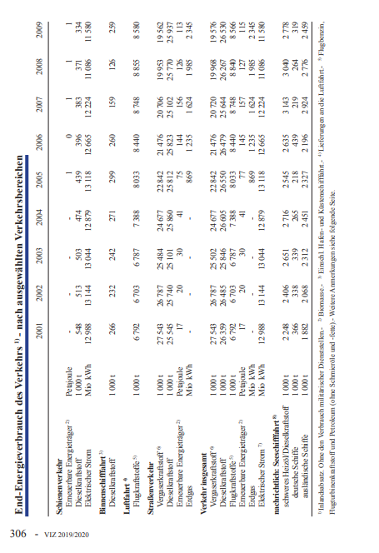

 | Wasserstoffbedarf

